표서식(도서)
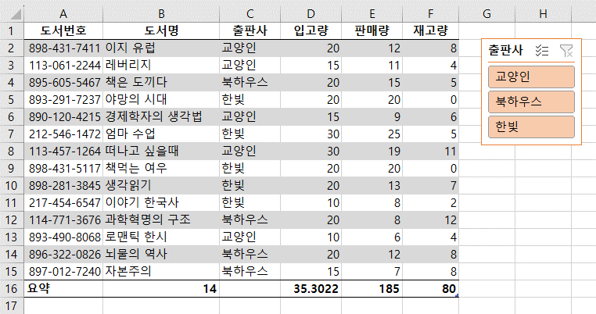
도서번호 | 도서명 | 출판사 | 입고량 | 판매량 | 재고량
8984317411 | 이지 유럽 | 교양인 | 20 | 12 | 8
1130612244 | 레버리지 | 교양인 | 15 | 11 | 4
8956055467 | 책은 도끼다 | 북하우스 | 20 | 15 | 5
8901204215 | 경제학자의 생각법 | 교양인 | 15 | 9 | 6
2125461472 | 엄마 수업 | 한빛 | 30 | 25 | 5
1134571264 | 떠나고 싶을때 | 교양인 | 30 | 19 | 11
8984315117 | 책먹는 여우 | 한빛 | 20 | 20 | 0
8982813845 | 생각읽기 | 한빛 | 20 | 13 | 7
2174546547 | 이야기 한국사 | 한빛 | 10 | 8 | 2
1147713676 | 과학혁명의 구조 | 북하우스 | 20 | 8 | 12
8934908068 | 로맨틱 한시 | 교양인 | 10 | 6 | 4
8963220826 | 뇌물의 역사 | 북하우스 | 20 | 12 | 8
8970127240 | 자본주의 | 북하우스 | 15 | 7 | 8
요약 | 13 |  | 38.141025641 | 165 | 80

표 서식을 이용해 출력형태와 같은 표를 완성하시오.

피벗(매출)
월별 매출 현황
날짜 | 종류 | 건수 | 금액
2021-01-31 | 일반 | 310 | 67,456
2021-01-31 | 특수 | 210 | 59,459
2021-01-31 | 등기 |  | 49,726
2021-01-31 | 보통 | 65 | 4,570
2021-02-28 | 보통 | 363 | 68,110
2021-02-28 | 특수 | 215 | 60,437
2021-02-28 | 등기 |  | 51,452
2021-02-28 | 일반 | 342 | 51,031
2021-03-31 | 특수 | 241 | 62,256
2021-03-31 | 등기 |  | 60,511
2021-03-31 | 보통 | 315 | 58,413
2021-03-31 | 일반 | 214 | 31,519
새 워크시트에 출력형태와 같은 피벗테이블을 만들어 보시오.
2021-04-30 | 특수 | 215 | 65,467
2021-04-30 | 등기 | 154 | 59,845
2021-04-30 | 일반 | 343 | 41,520
2021-04-30 | 보통 | 64 | 8,364
2021-05-31 | 일반 | 687 | 104,076
2021-05-31 | 특수 | 240 | 64,432
2021-05-31 | 등기 | 160 | 57,462
2021-05-31 | 보통 | 175 | 20,100
2021-06-30 | 일반 | 587 | 81,300
2021-06-30 | 특수 | 198 | 64,546
2021-06-30 | 등기 | 146 | 63,611
2021-06-30 | 보통 | 150 | 36,450
2021-07-31 | 특수 | 214 | 61,457
2021-07-31 | 등기 | 275 | 50,146
2021-07-31 | 일반 | 459 | 46,542
2021-07-31 | 보통 | 165 | 14,571
2021-08-31 | 특수 | 204 | 59,462
2021-08-31 | 등기 | 157 | 50,145
2021-08-31 | 일반 | 246 | 45,310
2021-08-31 | 보통 | 204 | 44,153
2021-09-30 | 특수 | 243 | 65,421
2021-09-30 | 등기 | 145 | 51,324
2021-09-30 | 일반 | 246 | 35,612
2021-09-30 | 보통 | 48 | 3,081
2021-10-31 | 등기 | 184 | 65,412
2021-10-31 | 일반 | 456 | 62,154
2021-10-31 | 특수 | 211 | 58,454
2021-10-31 | 보통 | 241 | 51,241
2021-11-30 | 특수 | 185 | 60,154
2021-11-30 | 등기 | 123 | 58,123
2021-11-30 | 일반 | 246 | 11,214
2021-11-30 | 보통 | 35 | 2,541
2021-12-31 | 보통 | 336 | 60,213
2021-12-31 | 특수 | 185 | 55,412
2021-12-31 | 등기 | 211 | 45,312
2021-12-31 | 일반 | 489 | 38,745

피벗(판매실적표)
컴퓨터 부품 판매 실적표
[A3:G12]영역을 이용하여 '주문날짜'는 '행', 제조회사는 '열'로 처리하고, 값은 '생산원가', '판매가', '이익금'의 합계를 계산하는 피벗 테이블을 작성하시오. (단, ∑값은 행 레이블 위치)
▶ 피벗 테이블 보고서는 동일 시트의 [A18] 셀에서 시작하시오.
▶ 보고서 레이아웃은 '개요 형식으로 표시'로 지정하시오.
▶ 주문날짜는 '월'별로 그룹화하여 표시하시오.
▶ 피벗 테이블 옵션을 이용하여 열의 총합계, 행의 총합계는 표시하지 않고, 빈 셀에는 '*'를 표시하시오.
분류코드 | 주문날짜 | 제조회사 | 생산원가 | 판매가 | 판매량 | 이익금
CP001 | 2022-05-01 | 성일전자 | 180,000 | 253,000 | 12 | 876,000
MA001 | 2022-05-02 | 영진전자 | 120,000 | 252,000 | 36 | 4,752,000
MA001 | 2022-04-05 | 천지전자 | 80,000 | 120,000 | 42 | 1,680,000
HDD001 | 2022-04-05 | 영하전자 | 50,000 | 128,000 | 43 | 3,354,000
CP001 | 2022-07-08 | 성일전자 | 160,000 | 200,000 | 20 | 800,000
HDD001 | 2022-08-08 | 영진전자 | 100,000 | 126,000 | 30 | 780,000
MA001 | 2022-01-01 | 천지전자 | 75,000 | 113,000 | 16 | 608,000
HDD001 | 2022-05-31 | 영진전자 | 65,000 | 126,000 | 10 | 610,000
MA001 | 2022-04-01 | 천지전자 | 70,000 | 113,000 | 18 | 774,000

 |  | 제조회사
주문날짜 | 값 | 성일전자 | 영진전자 | 영하전자 | 천지전자
1월
 | 합계 : 생산원가 | * | * | * | 75000
 | 합계 : 판매가 | * | * | * | 113000
 | 합계 : 이익금 | * | * | * | 608000
4월
 | 합계 : 생산원가 | * | * | 50000 | 150000
 | 합계 : 판매가 | * | * | 128000 | 233000
 | 합계 : 이익금 | * | * | 3354000 | 2454000
5월
 | 합계 : 생산원가 | 180000 | 185000 | * | *
 | 합계 : 판매가 | 253000 | 378000 | * | *
 | 합계 : 이익금 | 876000 | 5362000 | * | *
7월
 | 합계 : 생산원가 | 160000 | * | * | *
 | 합계 : 판매가 | 200000 | * | * | *
 | 합계 : 이익금 | 800000 | * | * | *
8월
 | 합계 : 생산원가 | * | 100000 | * | *
 | 합계 : 판매가 | * | 126000 | * | *
 | 합계 : 이익금 | * | 780000 | * | *

목표값(임금)
임금 산출
이름 | 기본급 | 직책수당 | 가족수당 | 근속수당 | 상여금 | 임금총액 | 월평균보수
김강우 | 2,450,000 | 200,000 | 50,000 | 200,000 | 400% | 44,600,000 | 3,716,667
이경수 | 1,850,000 | 100,000 | 10,000 | 60,000 | 200% | 27,940,000 | 2,328,333
은혜상 | 2,220,000 | 180,000 | 50,000 | 200,000 | 400% | 40,680,000 | 3,390,000
남가을 | 1,950,000 | 150,000 | 10,000 | 140,000 | 300% | 32,850,000 | 2,737,500
정선미 | 1,850,000 | 100,000 | 50,000 | 120,000 | 300% | 30,990,000 | 2,582,500
최민아 | 2,288,000 | 150,000 | 50,000 | 140,000 | 300% | 38,400,000 | 3,200,000
한지호 | 2,450,000 | 180,000 | 50,000 | 200,000 | 400% | 44,360,000 | 3,696,667
조해영 | 1,650,000 | 100,000 | 50,000 | 80,000 | 300% | 27,510,000 | 2,292,500
김은수 | 2,220,000 | 150,000 | 50,000 | 140,000 | 400% | 39,600,000 | 3,300,000
박상호 | 1,650,000 | 100,000 | 10,000 | 120,000 | 300% | 27,510,000 | 2,292,500
수식 : (기본급+수당)*12+기본급*상여금=임금총액/12=월평균 보수
최민아 사원의 월평균 보수를 3,200,000으로 하려면 기본급은 얼마가 되어야 할까?

목표값(판매가격)
할인율 | 10%
품명 | 단가 | 수량 | 판매가격
마우스 | 25,000 | 200 | 500,000
판매가격을 500,000원으로 맞추려면 단가를 얼마로 조정해야할까?

시나리오(지출)
변동지출 항목을 포함하는 지출 관리를 통해 최대 순이익과 최소 순이익을 파악하는 시나리오 요약 보고서를 작성하시오.
1. 다음 값을 이름정의 하시오.
[D10:D14]영역을 각각 이름에 맞게 이름정의(선택 영역에서 만들기) 하시오
2. 변동셀인 [D10:D14]셀 영역을 선택한 후 시나리오 관리자를 클릭해 시나리오 이름을
'최저지출'과 '최대지출' 로 작성하시오.
지출 관리
총수입 |  | 8,500,000
고정지출 | 인건비 | 2,000,000
 | 수도요금 | 110,000
 | 전기요금 | 100,000
 | 통신비 | 95,000
 | 보험료 | 90,000
 | 임대료 | 850,000
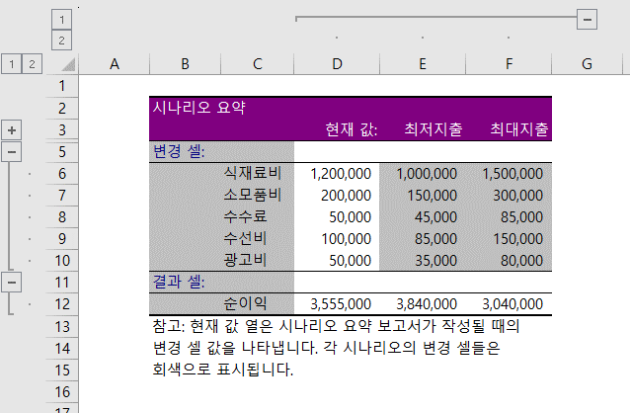
 | 기타경비 | 100,000
변동지출 | 식재료비 | 1,200,000
 | 소모품비 | 200,000
 | 수수료 | 50,000
 | 수선비 | 100,000
 | 광고비 | 50,000
총지출 |  | 4,945,000
순이익 |  | 3,555,000

시나리오(환율변동)
구매물품 목록
물품 | 단가 | 개수 | 금액 | 환율(원/달러) | 1,330
Big gift set | 52.00 | 1 | $52.00
Foaming soap | 8.00 | 3 | $24.00 | 총 구매액(원) | 206,682
Soap sleeve | 0.50 | 2 | $1.00
Hand lotion | 6.00 | 5 | $30.00
Beach candle | 24.20 | 2 | $48.40
 | 총 구매액(달러) |  | $155.40

'총 구매액(원)'이 20만원을 초과하는 경우 관부가세가 부과된다고 한다.
관부가세를 피하려면 '환율(원/달러)이 얼마일때 물품을 구매해야하는지 계산하시오.
시나리오 이름 1 : 환율1 1,300원 일때, 환율2 1,280원 일 때 를 고려해 환율 변동에 따른
'총 구매액(원)'의 요약 보고서를 새 시트에 작성하시오.

데이터표(자동차할부금1)
[데이터]-[데이터표]를 이용하여 연이율의 변동에 따른 월 납입금액을 계산하시오.
자동차 할부금 계산표
차량금액 | ₩28,000,000
인도금 | ₩5,000,000
할부원금 | ₩23,000,000
연이율 | 3.2%
상환기간(월) | 36
월납입금액 | ₩670,897

 | 월 납입금액
(연)이율 | ₩670,897
3.0% | 668,868
3.5% | 673,948
4.0% | 679,052
4.5% | 684,179
5.0% | 689,331
5.5% | 694,506
6.0% | 699,705
6.5% | 704,927
7.0% | 710,173
7.5% | 715,443
8.0% | 720,736

데이터표(자동차할부금2)
자동차 할부금 납입표

[데이터]-[데이터표]를 이용하여 연이율과 납입기간의 변동에 따른 월 납입액의 변화를 계산하시오.
차량총액 | ₩45,000,000
계약금 | ₩1,000,000
인도금 | ₩9,000,000
할부원금 | ₩35,000,000
이율(년) | 6.0%
납입기간(월) | 60
월납입액 | ₩676,648

 |  |  | 납입기간(월)
 |  | ₩676,648 | 24 | 30 | 36 | 40 | 46 | 50
 | 이율(년) | 2.0% | ₩1,488,909 | ₩1,197,048 | ₩1,002,490 | ₩905,219 | ₩791,042 | ₩730,155
 |  | 2.5% | ₩1,496,614 | ₩1,204,719 | ₩1,010,148 | ₩912,875 | ₩798,702 | ₩737,819
 |  | 3.0% | ₩1,504,342 | ₩1,212,421 | ₩1,017,842 | ₩920,571 | ₩806,408 | ₩745,535
 |  | 3.5% | ₩1,512,095 | ₩1,220,152 | ₩1,025,573 | ₩928,308 | ₩814,160 | ₩753,300
 |  | 4.0% | ₩1,519,872 | ₩1,227,914 | ₩1,033,339 | ₩936,085 | ₩821,958 | ₩761,116
 |  | 4.5% | ₩1,527,673 | ₩1,235,706 | ₩1,041,142 | ₩943,902 | ₩829,803 | ₩768,982
 |  | 5.0% | ₩1,535,499 | ₩1,243,528 | ₩1,048,981 | ₩951,759 | ₩837,693 | ₩776,899
 |  | 5.5% | ₩1,543,348 | ₩1,251,380 | ₩1,056,857 | ₩959,656 | ₩845,630 | ₩784,865
 |  | 6.0% | ₩1,551,221 | ₩1,259,262 | ₩1,064,768 | ₩967,593 | ₩853,613 | ₩792,882

통합(1분기월평균)
[표1] 도서 입고 상황(1월) |  |  |  | [표2] 도서 입고 상황(2월)
품목 | 입고 | 재고 | 계 | 품목 | 재고 | 입고 | 계
주간지 | 2,367 | 278 | 2,645 | 월간지 | 879 | 5,484 | 6,363
월간지 | 8,734 | 1,246 | 9,980 | 유아도서 | 567 | 6,587 | 7,154
단편소설 | 9,796 | 539 | 10,335 | 단편소설 | 287 | 8,756 | 9,043
장편소설 | 18 | 8 | 26 | 장편소설 | 18 | 28 | 46
실용도서 | 215 |  | 215 | 실용도서 | 91 | 354 | 445
전공도서 | 59 | 34 | 93 | 일간지 |  | 6,588 | 6,588
일간지 | 5,478 |  | 5,478 | 전공도서 | 45 | 709 | 754
유아도서 | 7,429 | 437 | 7,866 | 주간지 | 323 | 1,869 | 2,192

[표3] 도서 입고 상황(3월) |  |  |  | [표4] 도서 입고 상황(1/4분기 월평균)
품목 | 입고 | 재고 | 계 | 품목 | 입고 | 재고 | 계
유아도서 | 6,785 | 867 | 7,652 | *소설 | 5,691 | 196 | 5,887
단편소설 | 9,857 | 129 | 9,986 | *간지 | 4,755 | 640 | 5,181
월간지 | 6,674 | 986 | 7,660 | *도서 | 2,660 | 275 | 2,904
실용도서 | 563 | 71 | 634
데이터 통합 기능을 이용하여 '소설'로 끝난 품목, '간지'로 끝난 품목, '도서'로 끝난 품목의
입고, 재고, 계에 대한 평균을 구하여 표시하시오.
전공도서 | 1,238 | 86 | 1,324
일간지 | 2,378 |  | 2,378
주간지 | 3,219 | 128 | 3,347

통합(세무관련)
방법1
SUMIF함수를 이용하여 카드종류에 따른 금액의 합계를 구하여 자동채우기하시오.
방법2
통합 기능으로 요약하시오.
내역 | 금액 | 내역 | 금액
비씨070 | 1,637 | 비씨 | 6,713
삼성01 | 536 | 삼성 | 10,245
비씨3 | 1,687 | 국민 | 8,771
삼성02 | 2,526 | 현대 | 9,619
비씨072 | 1,383
삼성01 | 1,047 | 내역 | 금액
국민123 | 1,234 | 비씨* | 6,713
삼성03 | 6,136 | 삼성* | 10,245
국민125 | 1,941 | 국민* | 8,771
비씨071 | 2,006 | 현대* | 9,619
현대23 | 669
국민10 | 2,006
현대09 | 2,990
국민126 | 3,590
현대25 | 4,720
현대26 | 1,240

